LA SARRETA
S-1 6426 (06.03.22)F (21.03.23)F (15.11.24)F
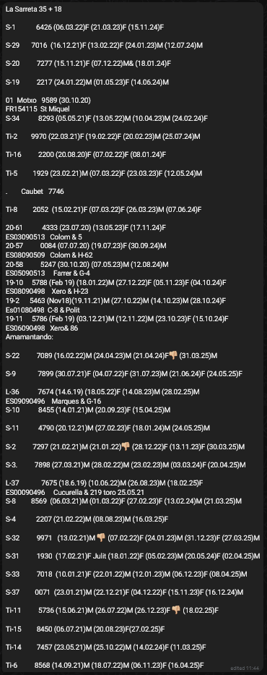
S-29 7016 (16.12.21)F (13.02.22)F (24.01.23)M (12.07.24)M

S-20 7277 (15.11.21)F (07.12.22)M& (18.01.24)F

S-19 2217 (24.01.22)M (01.05.23)F (14.06.24)M

01 Motxo 9589 (30.10.20)
FR154115 St Miquel
S-34 8293 (05.05.21)F (13.05.22)M (10.04.23)M (24.02.24)F

Ti-2 9970 (22.03.21)F (19.02.22)F (20.02.23)M (25.07.24)M

Ti-16 2200 (20.08.20)F (07.02.22)F (08.01.24)F

Ti-5 1929 (23.02.21)M (07.03.22)F (23.03.23)F (12.05.24)M

. Caubet 7746

Ti-8 2052 (15.02.21)F (07.03.22)F (26.03.23)M (07.06.24)F

20-61 4333 (23.07.20) (13.05.23)F (17.11.24)F
ES03090513 Colom & 5
20-57 0084 (07.07.20) (19.07.23)F (30.09.24)M
ES08090509 Colom & H-62
20-58 5247 (30.10.20) (07.05.23)M (12.08.24)M
ES05090513 Farrer & G-4
19-10 5788 (Feb 19) (18.01.22)M (27.12.22)F (05.11.23)F (04.10.24)F
ES08090498 Xero & H-23
19-2 5463 (Nov18)(19.11.21)M (27.10.22)M (14.10.23)M (28.10.24)F
Es01080498 C-8 & Polit
19-11 5786 (Feb 19) (03.12.21)M (12.11.22)M (23.10.23)F (15.10.24)F
ES06090498 Xero& 86
Amamantando:

S-22 7089 (16.02.22)M (24.04.23)M (21.04.24)F
(31.03.25)M

S-9 7899 (30.07.21)F (04.07.22)F (31.07.23)M (21.06.24)F (24.05.25)F

L-36 7674 (14.6.19) (18.05.22)F (14.08.23)M (28.02.25)M
ES09090496 Marques & G-16
S-10 8455 (14.01.21)M (20.09.23)F (15.04.25)M

S-11 4790 (20.12.21)M (27.02.23)F (18.01.24)M (24.05.25)M

S-2 7297 (21.02.21)M (21.01.22)
(28.12.22)F (13.11.23)F (30.03.25)M

S-3. 7898 (27.03.21)M (28.02.22)M (23.02.23)M (03.03.24)F (20.04.25)M

L-37 7675 (18.6.19) (10.06.22)M (26.08.23)M (18.02.25)F
ES00090496 Cucurella & 219 toro 25.05.21
S-8 8569 (06.03.21)M (01.03.22)F (27.02.23)F (13.02.24)M (21.03.25)M

S-4 2207 (21.02.22)M (08.08.23)M (16.03.25)F

S-32 9971 (13.02.21)M
(07.02.22)F (24.01.23)M (31.12.23)F (27.03.25)M

S-31 1930 (17.02.21)F Julit (18.01.22)F (05.02.23)M (20.05.24)F (02.04.25)M

S-33 7018 (10.01.21)F (22.01.22)M (12.01.23)M (06.12.23)F (08.04.25)M

S-37 0071 (23.01.21)M (22.12.21)F (04.12.22)F (15.11.23)F (16.12.24)M

Ti-11 5736 (15.06.21)M (26.07.22)M (26.12.23)F
(18.02.25)F

Ti-15 8450 (06.07.21)M (20.08.23)F(27.02.25)F

Ti-14 7457 (23.05.21)M (25.10.22)M (14.02.24)F (11.03.25)F

Ti-6 8568 (14.09.21)M (18.07.22)M (06.11.23)F (16.04.25)F

EL PLA
El Plà 33+20

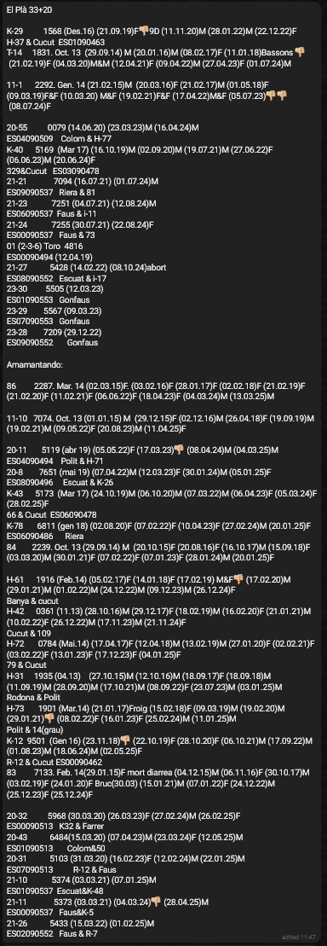
K-29 1568 (Des.16) (21.09.19)F
9D (11.11.20)M (28.01.22)M (22.12.22)F
H-37 & Cucut ES01090463
T-14 1831. Oct. 13 (29.09.14) M (20.01.16)M (08.02.17)F (11.01.18)Bassons
(21.02.19)F (04.03.20)M&M (12.04.21)F (09.04.22)M (27.04.23)F (01.07.24)M

11-1 2292. Gen. 14 (21.02.15)M (20.03.16)F (21.02.17)M (01.05.18)F (09.03.19)F&F (10.03.20) M&F (19.02.21)F&F (17.04.22)M&F (05.07.23)
(08.07.24)F

20-55 0079 (14.06.20) (23.03.23)M (16.04.24)M
ES04090509 Colom & H-77
K-40 5169 (Mar 17) (16.10.19)M (02.09.20)M (19.07.21)M (27.06.22)F (06.06.23)M (20.06.24)F
329&Cucut ES03090478
21-21 7094 (16.07.21) (01.07.24)M
ES09090537 Riera & 81
21-23 7251 (04.07.21) (12.08.24)M
ES06090537 Faus & i-11
21-24 7255 (30.07.21) (22.08.24)F
ES00090537 Faus & 73
01 (2-3-6) Toro 4816
ES00090494 (12.04.19)
21-27 5428 (14.02.22) (08.10.24)abort
ES08090552 Escuat & i-17
23-30 5505 (12.03.23)
ES01090553 Gonfaus
23-29 5567 (09.03.23)
ES07090553 Gonfaus
23-28 7209 (29.12.22)
ES09090552 Gonfaus

Amamantando:

86 2287. Mar. 14 (02.03.15)F. (03.02.16)F (28.01.17)F (02.02.18)F (21.02.19)F (21.02.20)F (11.02.21)F (06.06.22)F (18.04.23)F (04.03.24)M (13.03.25)M

11-10 7074. Oct. 13 (01.01.15) M (29.12.15)F (02.12.16)M (26.04.18)F (19.09.19)M (19.02.21)M (09.05.22)F (20.08.23)M (11.04.25)F

20-11 5119 (abr 19) (05.05.22)F (17.03.23)
(08.04.24)M (04.03.25)M
ES04090494 Polit & H-71
20-8 7651 (mai 19) (07.04.22)M (12.03.23)F (30.01.24)M (05.01.25)F
ES08090496 Escuat & K-26
K-43 5173 (Mar 17) (24.10.19)M (06.10.20)M (07.03.22)M (06.04.23)F (05.03.24)F (28.02.25)F
66 & Cucut ES06090478
K-78 6811 (gen 18) (02.08.20)F (07.02.22)F (10.04.23)F (27.02.24)M (20.01.25)F
ES06090486 Riera
84 2239. Oct. 13 (29.09.14) M (20.10.15)F (20.08.16)F (16.10.17)M (15.09.18)F (03.03.20)M (30.01.21)F (07.02.22)F (07.01.23)F (28.01.24)M (20.01.25)F

H-61 1916 (Feb.14) (05.02.17)F (14.01.18)F (17.02.19) M&F
(17.02.20)M (29.01.21)M (01.02.22)M (24.12.22)M (09.12.23)M (26.12.24)F
Banya & cucut
H-42 0361 (11.13) (28.10.16)M (29.12.17)F (18.02.19)M (16.02.20)F (21.01.21)M (10.02.22)F (26.12.22)M (17.11.23)M (21.11.24)F
Cucut & 109
H-72 0784 (Mai.14) (17.04.17)F (12.04.18)M (13.02.19)M (27.01.20)F (02.02.21)F (03.02.22)F (13.01.23)F (17.12.23)F (04.01.25)F
79 & Cucut
H-31 1935 (04.13) (27.10.15)M (12.10.16)M (18.09.17)F (18.09.18)M (11.09.19)M (28.09.20)M (17.10.21)M (08.09.22)F (23.07.23)M (03.01.25)M
Rodona & Polit
H-73 1901 (Mar.14) (21.01.17)Froig (15.02.18)F (09.03.19)M (19.02.20)M (29.01.21)
(08.02.22)F (16.01.23)F (25.02.24)M (11.01.25)M
Polit & 14(grau)
K-12 9501 (Gen 16) (23.11.18)
(22.10.19)F (28.10.20)F (06.10.21)M (17.09.22)M (01.08.23)M (18.06.24)M (02.05.25)F
R-12 & Cucut ES00090462
83 7133. Feb. 14(29.01.15)F mort diarrea (04.12.15)M (06.11.16)F (30.10.17)M (03.02.19)F (24.01.20)F Bruc(30.03) (15.01.21)M (07.01.22)F (24.12.22)M (25.12.23)F (25.12.24)F

20-32 5968 (30.03.20) (26.03.23)F (27.02.24)M (26.02.25)F
ES00090513 K32 & Farrer
20-43 6484(15.03.20) (07.04.23)M (23.03.24)F (12.05.25)M
ES01090513 Colom&50
20-31 5103 (31.03.20) (16.02.23)F (12.02.24)M (22.01.25)M
ES07090513 R-12 & Faus
21-10 5374 (03.03.21) (07.01.25)M
ES01090537 Escuat&K-48
21-11 5373 (03.03.21) (04.03.24)
(28.04.25)M
ES00090537 Faus&K-5
21-26 5433 (15.03.22) (01.02.25)M
ES02090552 Faus & R-7

LA COMA
La Coma 30+11
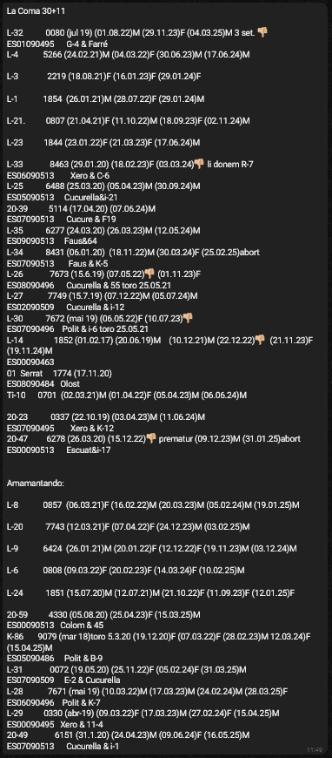
L-32 0080 (jul 19) (01.08.22)M (29.11.23)F (04.03.25)M 3 set.

ES01090495 G-4 & Farré
L-4 5266 (24.02.21)M (04.03.22)F (30.06.23)M (17.06.24)M

L-3 2219 (18.08.21)F (16.01.23)F (29.01.24)F

L-1 1854 (26.01.21)M (28.07.22)F (29.01.24)M

L-21. 0807 (21.04.21)F (11.10.22)M (18.09.23)F (02.11.24)M

L-23 1844 (23.01.22)F (21.03.23)F (17.06.24)M

L-33 8463 (29.01.20) (18.02.23)F (03.03.24)
li donem R-7
ES06090513 Xero & C-6
L-25 6488 (25.03.20) (05.04.23)M (30.09.24)M
ES05090513 Cucurella&i-21
20-39 5114 (17.04.20) (07.06.24)M
ES07090513 Cucure & F19
L-35 6277 (24.03.20) (26.03.23)M (12.05.24)M
ES09090513 Faus&64
L-34 8431 (06.01.20) (18.11.22)M (30.03.24)F (25.02.25)abort
ES07090513 Faus & K-5
L-26 7673 (15.6.19) (07.05.22)
(01.11.23)F
ES08090496 Cucurella & 55 toro 25.05.21
L-27 7749 (15.7.19) (07.12.22)M (05.07.24)M
ES02090509 Cucurella & i-12
L-30 7672 (mai 19) (06.05.22)F (10.07.23)

ES07090496 Polit & i-6 toro 25.05.21
L-14 1852 (01.02.17) (20.06.19)M (10.12.21)M (22.12.22)
(21.11.23)F (19.11.24)M
ES00090463
01 Serrat 1774 (17.11.20)
ES08090484 Olost
Ti-10 0701 (02.03.21)M (01.04.22)F (05.04.23)M (06.06.24)M

20-23 0337 (22.10.19) (03.04.23)M (11.06.24)M
ES07090495 Xero & K-12
20-47 6278 (26.03.20) (15.12.22)
prematur (09.12.23)M (31.01.25)abort
ES00090513 Escuat&i-17

Amamantando:

L-8 0857 (06.03.21)F (16.02.22)M (20.03.23)M (05.02.24)M (19.01.25)M

L-20 7743 (12.03.21)F (07.04.22)F (24.12.23)M (03.02.25)M

L-9 6424 (26.01.21)M (20.01.22)F (12.12.22)F (19.11.23)M (03.12.24)M

L-6 0808 (09.03.22)F (20.02.23)F (14.03.24)F (10.02.25)M

L-24 1851 (15.07.20)M (12.07.21)M (21.10.22)F (11.09.23)F (12.01.25)F

20-59 4330 (05.08.20) (25.04.23)F (15.03.25)M
ES00090513 Colom & 45
K-86 9079 (mar 18)toro 5.3.20 (19.12.20)F (07.03.22)F (28.02.23)M 12.03.24)F (15.04.25)M
ES05090486 Polit & B-9
L-31 0072 (19.05.20) (25.11.22)F (05.02.24)F (31.03.25)M
ES07090509 E-2 & Cucurella
L-28 7671 (mai 19) (10.03.22)M (17.03.23)M (24.02.24)M (28.03.25)F
ES06090496 Polit & K-7
L-29 0330 (abr-19) (09.03.22)F (17.03.23)M (27.02.24)F (15.04.25)M
ES00090495 Xero & 11-4
20-49 6151 (31.1.20) (24.04.23)M (09.06.24)F (16.05.25)M
ES07090513 Cucurella & i-1

GARRETA
GARRETA 40+19 (NO AMAMANTANDO)

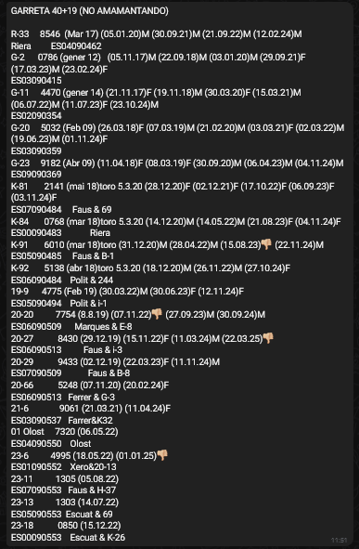
R-33 8546 (Mar 17) (05.01.20)M (30.09.21)M (21.09.22)M (12.02.24)M
Riera ES04090462
G-2 0786 (gener 12) (05.11.17)M (22.09.18)M (03.01.20)M (29.09.21)F (17.03.23)M (23.02.24)F
ES03090415
G-11 4470 (gener 14) (21.11.17)F (19.11.18)M (30.03.20)F (15.03.21)M (06.07.22)M (11.07.23)F (23.10.24)M
ES02090354
G-20 5032 (Feb 09) (26.03.18)F (07.03.19)M (21.02.20)M (03.03.21)F (02.03.22)M (19.06.23)M (01.11.24)F
ES03090359
G-23 9182 (Abr 09) (11.04.18)F (08.03.19)F (30.09.20)M (06.04.23)M (04.11.24)M
ES09090369
K-81 2141 (mai 18)toro 5.3.20 (28.12.20)F (02.12.21)F (17.10.22)F (06.09.23)F (03.11.24)F
ES07090484 Faus & 69
K-84 0768 (mar 18)toro 5.3.20 (14.12.20)M (14.05.22)M (21.08.23)F (04.11.24)F
ES00090483 Riera
K-91 6010 (mar 18)toro (31.12.20)M (28.04.22)M (15.08.23)
(22.11.24)M
ES05090485 Faus & B-1
K-92 5138 (abr 18)toro 5.3.20 (18.12.20)M (26.11.22)M (27.10.24)F
ES06090484 Polit & 244
19-9 4775 (Feb 19) (30.03.22)M (30.06.23)F (12.11.24)F
ES05090494 Polit & i-1
20-20 7754 (8.8.19) (07.11.22)
(27.09.23)M (30.09.24)M
ES06090509 Marques & E-8
20-27 8430 (29.12.19) (15.11.22)F (11.03.24)M (22.03.25)

ES06090513 Faus & i-3
20-29 9433 (02.12.19) (22.03.23)F (11.11.24)M
ES07090509 Faus & B-8
20-66 5248 (07.11.20) (20.02.24)F
ES06090513 Ferrer & G-3
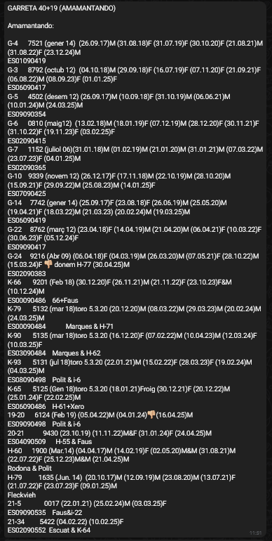
21-6 9061 (21.03.21) (11.04.24)F
ES03090537 Farrer&K32
01 Olost 7320 (06.05.22)
ES04090550 Olost
23-6 4995 (18.05.22) (01.01.25)

ES01090552 Xero&20-13
23-11 1305 (05.08.22)
ES07090553 Faus & H-37
23-13 1303 (14.07.22)
ES05090553 Escuat & 69
23-18 0850 (15.12.22)
ES00090553 Escuat & K-26

GARRETA 40+19 (AMAMANTANDO)

Amamantando:

G-4 7521 (gener 14) (26.09.17)M (31.08.18)F (31.07.19)F (30.10.20)F (21.08.21)M (31.08.22)F (23.12.24)M
ES01090419
G-3 8792 (octub 12) (04.10.18)M (29.09.18)F (16.07.19)F (07.11.20)F (21.09.21)F (06.08.22)M (08.09.23)F (01.01.25)F
ES06090417
G-5 4502 (desem 12) (26.09.17)M (10.09.18)F (31.10.19)M (06.06.21)M (10.01.24)M (24.03.25)M
ES09090354
G-6 0810 (maig12) (13.02.18)M (18.01.19)F (07.12.19)M (28.12.20)F (30.11.21)F (31.10.22)F (19.11.23)F (03.02.25)F
ES02090415
G-7 1152 (juliol 06)(31.01.18)M (01.02.19)M (21.01.20)M (31.01.21)M (07.03.22)M (23.07.23)F (04.01.25)M
ES02090365
G-10 9339 (novem 12) (26.12.17)F (17.11.18)M (22.10.19)M (28.10.20)M (15.09.21)F (29.09.22)M (25.08.23)M (14.01.25)F
ES07090425
G-14 7742 (gener 14) (25.09.17)F (23.08.18)F (26.06.19)M (25.05.20)M (19.04.21)F (18.03.22)M (21.03.23) (20.02.24)M (19.03.25)M
ES06090419
G-22 8762 (març 12) (23.04.18)F (14.04.19)M (21.04.20)M (06.04.21)F (10.03.22)F (30.06.23)F (05.12.24)F
ES09090417
G-24 9216 (Abr 09) (06.04.18)F (04.03.19)M (26.03.20)M (07.05.21)F (28.10.22)M (15.03.24)F
donem H-77 (30.04.25)M
ES02090383
K-66 9201 (Feb 18) (30.12.20)F (26.11.21)M (21.11.22)F (23.10.23)F&M (10.12.24)M
ES00090486 66+Faus
K-79 5132 (mar 18)toro 5.3.20 (20.12.20)M (08.03.22)M (29.03.23)M (20.02.24)M (24.03.25)M
ES00090484 Marques & H-71
K-90 5135 (mar 18)toro 5.3.20 (16.12.20)F (07.02.22)M (10.04.23)M (12.03.24)F (10.03.25)F
ES03090484 Marques & H-62
K-93 5131 (jul 18)toro 5.3.20 (22.01.21)M (15.02.22)F (28.03.23)F (19.02.24)M (04.03.25)M
ES08090498 Polit & i-6
K-65 5125 (Gen 18)toro 5.3.20 (18.01.21)Froig (30.12.21)F (20.12.22)M (25.01.24)F (22.02.25)M
ES06090486 H-61+Xero
19-20 6124 (Feb 19) (05.04.22)M (04.01.24)
(16.04.25)M
ES09090498 Polit & i-6
20-21 9430 (23.10.19) (11.11.22)M&F (31.01.24)F (24.04.25)M
ES04090509 H-55 & Faus
H-60 1900 (Mar.14) (04.04.17)M (14.02.19)F (02.05.20)M&M (31.08.21)M (22.07.22)F (25.12.23)M&M (21.04.25)M
Rodona & Polit
H-79 1635 (Jun. 14) (20.10.17)M (12.09.19)M (23.08.20)M (13.07.21)F (21.07.22)F (23.07.23)F (09.01.25)M
Fleckvieh
21-5 0017 (22.01.21) (25.02.24)M (03.03.25)F
ES09090535 Faus&i-22
21-34 5422 (04.02.22) (10.02.25)F
ES02090552 Escuat & K-64

LA CASSSANOVA+EL GRAU +GURANS
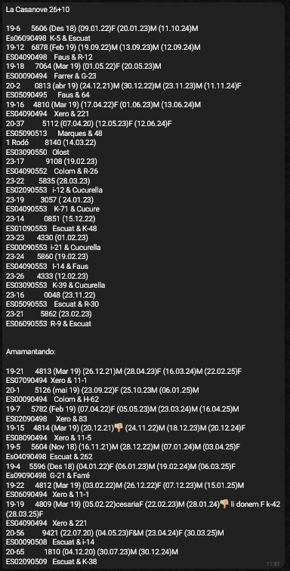
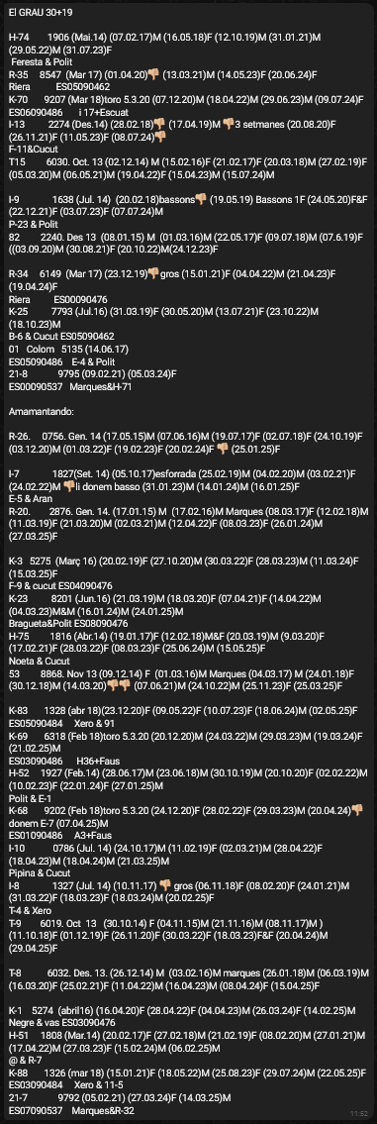
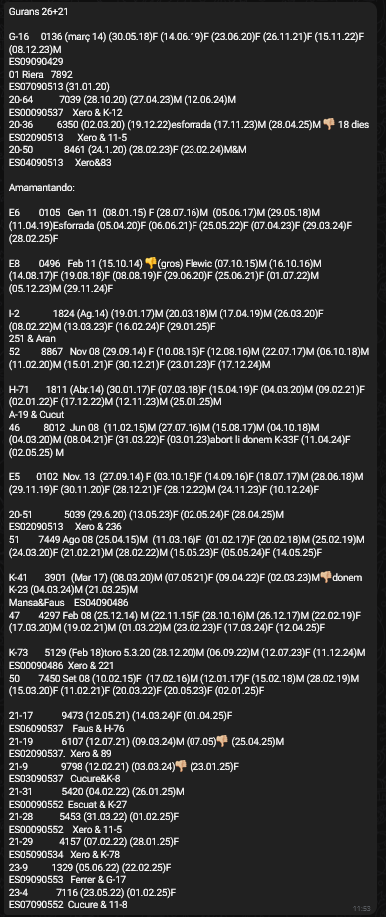

CURTIX
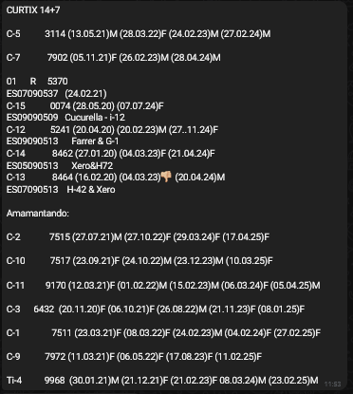
CURTIX 14+7

C-5 3114 (13.05.21)M (28.03.22)F (24.02.23)M (27.02.24)M

C-7 7902 (05.11.21)F (26.02.23)M (28.04.24)M

01 R 5370
ES07090537 (24.02.21)
C-15 0074 (28.05.20) (07.07.24)F
ES09090509 Cucurella - i-12
C-12 5241 (20.04.20) (20.02.23)M (27..11.24)F
ES09090513 Farrer & G-1
C-14 8462 (27.01.20) (04.03.23)F (21.04.24)F
ES05090513 Xero&H72
C-13 8464 (16.02.20) (04.03.23)
(20.04.24)M
ES07090513 H-42 & Xero

Amamantando:

C-2 7515 (27.07.21)M (27.10.22)F (29.03.24)F (17.04.25)F

C-10 7517 (23.09.21)F (24.10.22)M (23.12.23)M (10.03.25)F

C-11 9170 (12.03.21)F (01.02.22)M (15.02.23)M (06.03.24)F (05.04.25)M

C-3 6432 (20.11.20)F (06.10.21)F (26.08.22)M (21.11.23)F (08.01.25)F

C-1 7511 (23.03.21)F (08.03.22)F (24.02.23)M (04.02.24)F (27.02.25)F

C-9 7972 (11.03.21)F (06.05.22)F (17.08.23)F (11.02.25)F

Ti-4 9968 (30.01.21)M (21.12.21)F (21.02.23)F 08.03.24)M (23.02.25)M

SANT ANDREU
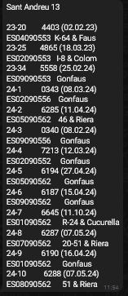
Sant Andreu 13

23-20 4403 (02.02.23)
ES04090553 K-64 & Faus
23-25 4865 (18.03.23)
ES02090553 I-8 & Colom
23-34 5558 (25.02.24)
ES09090553 Gonfaus
24-1 0343 (08.03.24)
ES02090556 Gonfaus
24-2 6285 (11.04.24)
ES05090562 46 & Riera
24-3 0340 (08.02.24)
ES09090556 Gonfaus
24-4 7213 (12.03.24)
ES02090552 Gonfaus
24-5 6194 (27.04.24)
ES05090562 Gonfaus
24-6 6187 (15.04.24)
ES09090562 Gonfaus
24-7 6645 (11.10.24)
ES01090562 R-24 & Cucurella
24-8 6287 (07.05.24)
ES07090562 20-51 & Riera
24-9 6190 (16.04.24)
ES01090562 Gonfaus
24-10 6288 (07.05.24)
ES08090562 51 & Riera

SALAVENT
Salavert 74 + 43 (NO AMAMANTANDO)
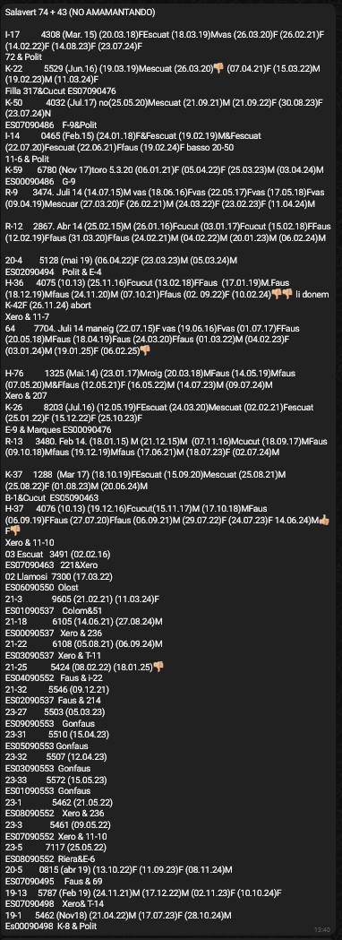
I-17 4308 (Mar. 15) (20.03.18)FEscuat (18.03.19)Mvas (26.03.20)F (26.02.21)F (14.02.22)F (14.08.23)F (23.07.24)F
72 & Polit
K-22 5529 (Jun.16) (19.03.19)Mescuat (26.03.20)
(07.04.21)F (15.03.22)M (19.02.23)M (11.03.24)F
Filla 317&Cucut ES07090476
K-50 4032 (Jul.17) no(25.05.20)Mescuat (21.09.21)M (21.09.22)F (30.08.23)F (23.07.24)N
ES07090486 F-9&Polit
I-14 0465 (Feb.15) (24.01.18)F&Fescuat (19.02.19)M&Fescuat (22.07.20)Fescuat (22.06.21)Ffaus (19.02.24)F basso 20-50
11-6 & Polit
K-59 6780 (Nov 17)toro 5.3.20 (06.01.21)F (05.04.22)F (25.03.23)M (03.04.24)M
ES00090486 G-9
R-9 3474. Juli 14 (14.07.15)M vas (18.06.16)Fvas (22.05.17)Fvas (17.05.18)Fvas (09.04.19)Mescuar (27.03.20)F (26.02.21)M (24.03.22)F (23.02.23)F (11.04.24)M

R-12 2867. Abr 14 (25.02.15)M (26.01.16)Fcucut (03.01.17)Fcucut (15.02.18)FFaus (12.02.19)Ffaus (31.03.20)Ffaus (24.02.21)M (04.02.22)M (20.01.23)M (06.02.24)M

20-4 5128 (mai 19) (06.04.22)F (23.03.23)M (05.03.24)M
ES02090494 Polit & E-4
H-36 4075 (10.13) (25.11.16)Fcucut (13.02.18)FFaus (17.01.19)M.Faus (18.12.19)Mfaus (24.11.20)M (07.10.21)Ffaus (02. 09.22)F (10.02.24)
li donem K-42F (26.11.24) abort
Xero & 11-7
64 7704. Juli 14 maneig (22.07.15)F vas (19.06.16)Fvas (01.07.17)FFaus (20.05.18)MFaus (18.04.19)Faus (24.03.20)Ffaus (01.03.22)M (04.02.23)F (03.01.24)M (19.01.25)F (06.02.25)

H-76 1325 (Mai.14) (23.01.17)Mroig (20.03.18)MFaus (14.05.19)Mfaus (07.05.20)M&Ffaus (12.05.21)F (16.05.22)M (14.07.23)M (09.07.24)M
Xero & 207
K-26 8203 (Jul.16) (12.05.19)FEscuat (24.03.20)Mescuat (02.02.21)Fescuat (25.01.22)F (15.12.22)F (25.10.23)F
E-9 & Marques ES00090476
R-13 3480. Feb 14. (18.01.15) M (21.12.15)M (07.11.16)Mcucut (18.09.17)MFaus (09.10.18)Mfaus (19.12.19)Mfaus (17.06.21)M (18.07.23)F (02.07.24)M

K-37 1288 (Mar 17) (18.10.19)FEscuat (15.09.20)Mescuat (25.08.21)M (25.08.22)F (01.08.23)M (20.06.24)M
B-1&Cucut ES05090463
H-37 4076 (10.13) (19.12.16)Fcucut(15.11.17)M (17.10.18)MFaus (06.09.19)FFaus (27.07.20)Ffaus (06.09.21)M (29.07.22)F (24.07.23)F 14.06.24)M
F

Xero & 11-10
03 Escuat 3491 (02.02.16)
ES07090463 221&Xero
02 Llamosi 7300 (17.03.22)
ES06090550 Olost
21-3 9605 (21.02.21) (11.03.24)F
ES01090537 Colom&51
21-18 6105 (14.06.21) (27.08.24)M
ES00090537 Xero & 236
21-22 6108 (05.08.21) (06.09.24)M
ES03090537 Xero & T-11
21-25 5424 (08.02.22) (18.01.25)

ES04090552 Faus & i-22
21-32 5546 (09.12.21)
ES02090537 Faus & 214
23-27 5503 (05.03.23)
ES09090553 Gonfaus
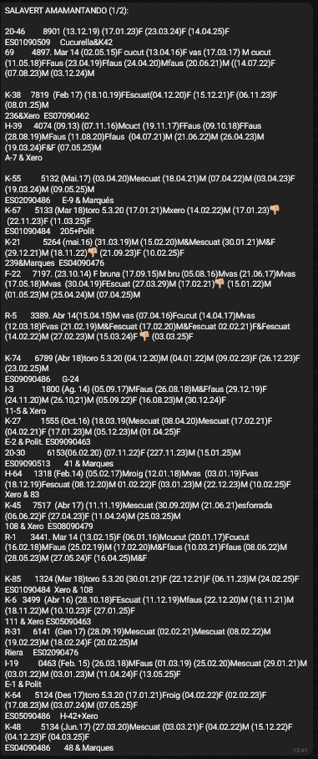
23-31 5510 (15.04.23)
ES05090553 Gonfaus
23-32 5507 (12.04.23)
ES03090553 Gonfaus
23-33 5572 (15.05.23)
ES01090553 Gonfaus
23-1 5462 (21.05.22)
ES08090552 Xero & 236
23-3 5461 (09.05.22)
ES07090552 Xero & 11-10
23-5 7117 (25.05.22)
ES08090552 Riera&E-6
20-5 0815 (abr 19) (13.10.22)F (11.09.23)F (08.11.24)M
ES07090495 Faus & 69
19-13 5787 (Feb 19) (24.11.21)M (17.12.22)M (02.11.23)F (10.10.24)F
ES07090498 Xero& T-14
19-1 5462 (Nov18) (21.04.22)M (17.07.23)F (28.10.24)M
Es00090498 K-8 & Polit

SALAVERT AMAMANTANDO (1/2):

20-46 8901 (13.12.19) (17.01.23)F (23.03.24)F (14.04.25)F
ES01090509 Cucurella&K42
69 4897. Mar 14 (02.05.15)F cucut (13.04.16)F vas (17.03.17) M cucut (11.05.18)FFaus (23.04.19)Ffaus (24.04.20)Mfaus (20.06.21)M ((14.07.22)F (07.08.23)M (03.12.24)M

K-38 7819 (Feb 17) (18.10.19)FEscuat(04.12.20)F (15.12.21)F (06.11.23)F (08.01.25)M
236&Xero ES07090462
H-39 4074 (09.13) (07.11.16)Mcuct (19.11.17)FFaus (09.10.18)FFaus (28.08.19)MFaus (11.08.20)Ffaus (04.07.21)M (21.06.22)M (26.04.23)M (19.03.24)F&F (07.05.25)M
A-7 & Xero

K-55 5132 (Mai.17) (03.04.20)Mescuat (18.04.21)M (07.04.22)M (03.04.23)F (19.03.24)M (09.05.25)M
ES02090486 E-9 & Marqués
K-67 5133 (Mar 18)toro 5.3.20 (17.01.21)Mxero (14.02.22)M (17.01.23)
(22.11.23)F (11.03.25)F
ES01090484 205+Polit
K-21 5264 (mai.16) (31.03.19)M (15.02.20)M&Mescuat (30.01.21)M&F (29.12.21)M (18.11.22)
(21.09.23)F (10.02.25)F
239&Marques ES04090476
F-22 7197. (23.10.14) F bruna (17.09.15)M bru (05.08.16)Mvas (21.06.17)Mvas (17.05.18)Mvas (30.04.19)FEscuat (27.03.29)M (17.02.21)
(15.01.22)M (01.05.23)M (25.04.24)M (07.04.25)M

R-5 3389. Abr 14(15.04.15)M vas (07.04.16)Fcucut (14.04.17)Mvas (12.03.18)Fvas (21.02.19)M&Fescuat (17.02.20)M&Fescuat 02.02.21)F&Fescuat (14.02.22)M (27.02.23)M (15.03.24)F
(03.03.25)F

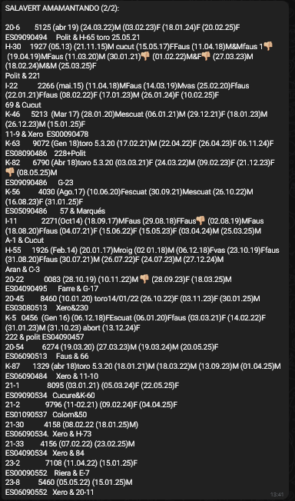
K-74 6789 (Abr 18)toro 5.3.20 (04.12.20)M (04.01.22)M (09.02.23)F (26.12.23)F (23.02.25)M
ES09090486 G-24
I-3 1800 (Ag. 14) (05.09.17)MFaus (26.08.18)M&Ffaus (29.12.19)F (24.11.20)M (26.10,21)M (05.09.22)F (16.08.23)M (30.12.24)F
11-5 & Xero
K-27 1555 (Oct.16) (18.03.19(Mescuat (08.04.20)Mescuat (17.02.21)F (04.02.21)F (17.01.23)M (05.12.23)M (01.04.25)F
E-2 & Polit. ES09090463
20-30 6153(06.02.20) (07.11.22)F (227.11.23)M (15.01.25)M
ES09090513 41 & Marques
H-64 1318 (Feb.14) (05.02.17)Mroig (12.01.18)Mvas (03.01.19)Fvas (18.12.19)Fescuat (08.12.20)M 01.02.22)F (03.01.23)M (22.12.23)M (10.02.25)F
Xero & 83
K-45 7517 (Abr 17) (11.11.19)Mescuat (30.09.20)M (21.06.21)esforrada (06.06.22)F (27.04.23)F (11.04.24)M (25.03.25)M
108 & Xero ES08090479
R-1 3441. Mar 14 (13.02.15)F (06.01.16)Mcucut (20.01.17)Fcucut (16.02.18)MFaus (25.02.19)M (17.02.20)M&Ffaus (10.03.21)Ffaus (08.06.22)M (28.05.23)M (27.05.24)F (16.04.25)M&F

K-85 1324 (Mar 18)toro 5.3.20 (30.01.21)F (22.12.21)F (06.11.23)M (24.02.25)F
ES01090484 Xero & 108
K-6 3499 (Abr 16) (28.10.18)FEscuat (11.12.19)Mfaus (22.12.20)M (18.11.21)M (18.11.22)M (10.10.23)F (27.01.25)F
111 & Xero ES05090463
R-31 6141 (Gen 17) (28.09.19)Mescuat (02.02.21)Mescuat (08.02.22)M (19.02.23)M (18.02.24)F (20.02.25)M
Riera ES02090476
I-19 0463 (Feb. 15) (26.03.18)MFaus (01.03.19) (25.02.20)Mescuat (29.01.21)M (03.01.22)M (03.01.23)M (11.04.24)F (13.05.25)F
E-1 & Polit
K-64 5124 (Des 17)toro 5.3.20 (17.01.21)Froig (04.02.22)F (02.02.23)F (17.08.23)M (03.07.24)M (07.05.25)F
ES05090486 H-42+Xero
K-48 5134 (Jun.17) (27.03.20)Mescuat (03.03.21)F (04.02.22)M (15.12.22)F (04.12.23)F (04.03.25)F
ES04090486 48 & Marques

SALAVERT AMAMANTANDO (2/2):

20-6 5125 (abr 19) (24.03.22)M (03.02.23)F (18.01.24)F (20.02.25)F
ES09090494 Polit & H-65 toro 25.05.21
H-30 1927 (05.13) (21.11.15)M cucut (15.05.17)FFaus (11.04.18)M&Mfaus 1
(19.04.19)MFaus (11.03.20)M (30.01.21)
(01.02.22)M&F
(27.03.23)M (18.02.24)M&M (25.03.25)F
Polit & 221
I-22 2266 (mai.15) (11.04.18)MFaus (14.03.19)Mvas (25.02.20)Ffaus (22.01.21)Ffaus (08.02.22)F (17.01.23)M (26.01.24)F (10.02.25)F
69 & Cucut
K-46 5213 (Mar 17) (28.01.20)Mescuat (06.01.21)M (29.12.21)F (18.01.23)M (26.12.23)M (15.01.25)F
11-9 & Xero ES00090478
K-63 9072 (Gen 18)toro 5.3.20 (17.02.21)M (22.04.22)F (26.04.23)F 06.11.24)F
ES08090486 228+Polit
K-82 6790 (Abr 18)toro 5.3.20 (03.03.21)F (24.03.22)M (09.02.23)F (21.12.23)F
(08.05.25)M
ES09090486 G-23
K-56 4030 (Ago.17) (10.06.20)Fescuat (30.09.21)Mescuat (26.10.22)M (16.08.23)F (31.01.25)F
ES05090486 57 & Marqués
I-11 2271(Oct14) (18.09.17)MFaus (29.08.18)FFaus
(02.08.19)MFaus (18.08.20)Ffaus (04.07.21)F (15.06.22)F (15.05.23)F (03.04.24)M (25.03.25)M
A-1 & Cucut
H-55 1926 (Feb.14) (20.01.17)Mroig (02 01.18)M (06.12.18)Fvas (23.10.19)Ffaus (31.08.20)Ffaus (30.07.21)M (26.07.22)F (24.07.23)M (27.12.24)M
Aran & C-3
20-22 0083 (28.10.19) (10.11.22)M
(28.09.23)F (18.03.25)M
ES04090495 Farre & G-17
20-45 8460 (10.01.20) toro14/01/22 (26.10.22)F (03.11.23)F (30.01.25)M
ES03080513 Xero&230
K-5 0456 (Gen 16) (06.12.18)FEscuat (06.01.20)Ffaus (03.03.21)F (14.02.22)F (31.01.23)M (31.10.23) abort (13.12.24)F
222 & polit ES04090457
20-54 6274 (19.03.20) (27.03.23)M (19.03.24)M (20.05.25)F
ES06090513 Faus & 66
K-87 1329 (abr 18)toro 5.3.20 (18.01.21)M (18.03.22)M (13.09.23)M (01.04.25)M
ES06090484 Xero & 11-10
21-1 8095 (03.01.21) (05.03.24)F (22.05.25)F
ES09090534 Cucure&K-60
21-2 9796 (11-02.21) (09.02.24)F (04.04.25)F
ES01090537 Colom&50
21-30 4158 (08.02.22 (18.01.25)M)
ES06090534. Xero & H-73
21-33 4156 (07.02.22) (23.02.25)M
ES04090534 Xero & 84
23-2 7108 (11.04.22) (15.01.25)F
ES00090552 Riera & E-7
23-8 5460 (05.05.22) (15.01.25)M
ES06090552 Xero & 20-11

MAS D'AUGUESTS
Mas d’ Auguets 30+16
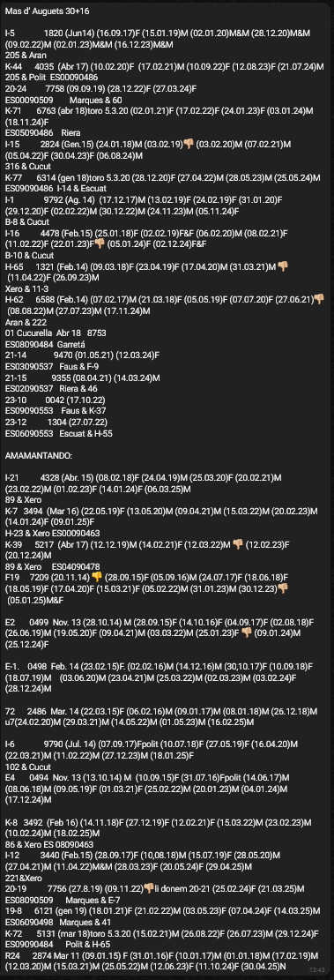
I-5 1820 (Jun14) (16.09.17)F (15.01.19)M (02.01.20)M&M (28.12.20)M&M (09.02.22)M (02.01.23)M&M (16.12.23)M&M
205 & Aran
K-44 4035 (Abr 17) (10.02.20)F (17.02.21)M (10.09.22)F (12.08.23)F (21.07.24)M
205 & Polit ES00090486
20-24 7758 (09.09.19) (28.12.22)F (27.03.24)F
ES00090509 Marques & 60
K-71 6763 (abr 18)toro 5.3.20 (02.01.21)F (17.02.22)F (24.01.23)F (03.01.24)M (18.11.24)F
ES05090486 Riera
I-15 2824 (Gen.15) (24.01.18)M (03.02.19)
(03.02.20)M (07.02.21)M (05.04.22)F (30.04.23)F (06.08.24)M
316 & Cucut
K-77 6314 (gen 18)toro 5.3.20 (28.12.20)F (27.04.22)M (28.05.23)M (25.05.24)M
ES09090486 I-14 & Escuat
I-1 9792 (Ag. 14) (17.12.17)M (13.02.19)F (24.02.19)F (31.01.20)F (29.12.20)F (02.02.22)M (30.12.22)M (24.11.23)M (05.11.24)F
B-8 & Cucut
I-16 4478 (Feb.15) (25.01.18)F (02.02.19)F&F (06.02.20)M (08.02.21)F (11.02.22)F (22.01.23)F
(05.01.24)F (02.12.24)F&F
B-10 & Cucut
H-65 1321 (Feb.14) (09.03.18)F (23.04.19)F (17.04.20)M (31.03.21)M
(11.04.22)F (26.09.23)M
Xero & 11-3
H-62 6588 (Feb.14) (07.02.17)M (21.03.18)F (05.05.19)F (07.07.20)F (27.06.21)
(08.08.22)M (27.07.23)M (17.11.24)M
Aran & 222
01 Cucurella Abr 18 8753
ES08090484 Garretá
21-14 9470 (01.05.21) (12.03.24)F
ES03090537 Faus & F-9
21-15 9355 (08.04.21) (14.03.24)M
ES02090537 Riera & 46
23-10 0042 (17.10.22)
ES09090553 Faus & K-37
23-12 1304 (27.07.22)
ES06090553 Escuat & H-55

AMAMANTANDO:

I-21 4328 (Abr. 15) (08.02.18)F (24.04.19)M (25.03.20)F (20.02.21)M (23.02.22)M (01.02.23)F (14.01.24)F (06.03.25)M
89 & Xero
K-7 3494 (Mar 16) (22.05.19)F (13.05.20)M (09.04.21)M (15.03.22)M (20.02.23)M (14.01.24)F (09.01.25)F
H-23 & Xero ES00090463
K-39 5217 (Abr 17) (12.12.19)M (14.02.21)F (12.03.22)M
(12.02.23)F (20.12.24)M
89 & Xero ES04090478
F19 7209 (20.11.14)
(28.09.15)F (05.09.16)M (24.07.17)F (18.06.18)F (18.05.19)F (17.04.20)F (15.03.21)F (05.02.22)M (31.01.23)M (30.12.23)
(05.01.25)M&F

E2 0499 Nov. 13 (28.10.14) M (28.09.15)F (14.10.16)F (04.09.17)F (02.08.18)F (26.06.19)M (19.05.20)F (09.04.21)M (03.03.22)M (25.01.23)F
(09.01.24)M (25.12.24)F

E-1. 0498 Feb. 14 (23.02.15)F. (02.02.16)M (14.12.16)M (30,10.17)F (10.09.18)F (18.07.19)M (03.06.20)M (23.04.21)M (25.03.22)M (02.03.23)M (03.02.24)F (28.12.24)M

72 2486 Mar. 14 (22.03.15)F (06.02.16)M (09.01.17)M (08.01.18)M (26.12.18)M u7(24.02.20)M (29.03.21)M (14.05.22)M (01.05.23)M (16.02.25)M

I-6 9790 (Jul. 14) (07.09.17)Fpolit (10.07.18)F (27.05.19)F (16.04.20)M (22.03.21)M (11.02.22)M (27.12.23)M (18.01.25)F
102 & Cucut
E4 0494 Nov. 13 (13.10.14) M (10.09.15)F (31.07.16)Fpolit (14.06.17)M (08.06.18)M (09.05.19)F (01.03.21)F (25.02.22)M (20.01.23)M (04.01.24)M (17.12.24)M

K-8 3492 (Feb 16) (14.11.18)F (27.12.19)F (12.02.21)F (15.03.22)M (23.02.23)M (10.02.24)M (18.02.25)M
86 & Xero ES 08090463
I-12 3440 (Feb.15) (28.09.17)F (10,08.18)M (15.07.19)F (28.05.20)M (27.04.21)M (11.04.22)M&M (28.03.23)F (20.05.24)F (29.04.25)M
221&Xero
20-19 7756 (27.8.19) (09.11.22)
li donem 20-21 (25.02.24)F (21.03.25)M
ES08090509 Marques & E-7
19-8 6121 (gen 19) (18.01.21)F (21.02.22)M (03.05.23)F (07.04.24)F (14.03.25)M
ES06090498 Marques & 41
K-72 5131 (mar 18)toro 5.3.20 (15.02.21)M (26.08.22)F (26.07.23)M (29.12.24)F
ES09090484 Polit & H-65
R24 2874 Mar 11 (09.01.15) F (31.01.16)F (10.01.17)M (01.01.18)M (17.02.19)M (12.03.20)M (15.03.21)M (25.05.22)M (12.06.23)F (11.10.24)F (30.04.25)N

